Sheet1
オタフクカップ 第３８回広島市小学生駅伝大会参加チーム一覧
 |  |  |  | Ｎｏ１
５年女子（１～１８） |  | ５年女子（１９～３６）
Ｎｏ | チ ー ム 名 | Ｎｏ | チ ー ム 名
1 | 広島JrOC | 19 | 翠ｽﾏｲﾙｴﾝｼﾞｪﾙｽﾞ
2 | 走りキレKABE（かべ）♡ | 20 | なぎさっ子
3 | 祇園A | 21 | Tomo flower(トモフラワー)
4 | 亀山南Ａ | 22 | 毘沙門台小・おんせんたま
5 | イイじゃん比治山 | 23 | Peace大芝
6 | 大塚Five（ファイブ） | 24 | ブン・ブン・ハロー戸坂城山
7 | 大塚Fighters（ファイターズ） | 25 | 戸坂城山Five
8 | CHASKI Ａ | 26 | 中山５girls(ファイブガールズ）
9 | 翠マーブル | 27 | 完走優勝みどりいっ子
10 | 中野東B | 28 | Go for it! Oozu
11 | ざんとも | 29 | 祇園B
12 | 戸坂城山あんぱんまん | 30 | 元気！袋町っ子！
13 | CHASKI Ｂ | 31 | アンカーズ安西
14 | みどり88(ｴｲﾃｨｴｲﾄ) | 32 | HSL宇品東フレンズ
15 | 安西ガールズ | 33 | それゆけ！亀山
16 | 亀山南Ｂ | 34 | 安田小5年女子
17 | 温品キラキラガールズ | 35 | 宇品東girls☆
18 | 落合東G | 36 | 大町５年女子

タスキの結び方
完成

1
2
3

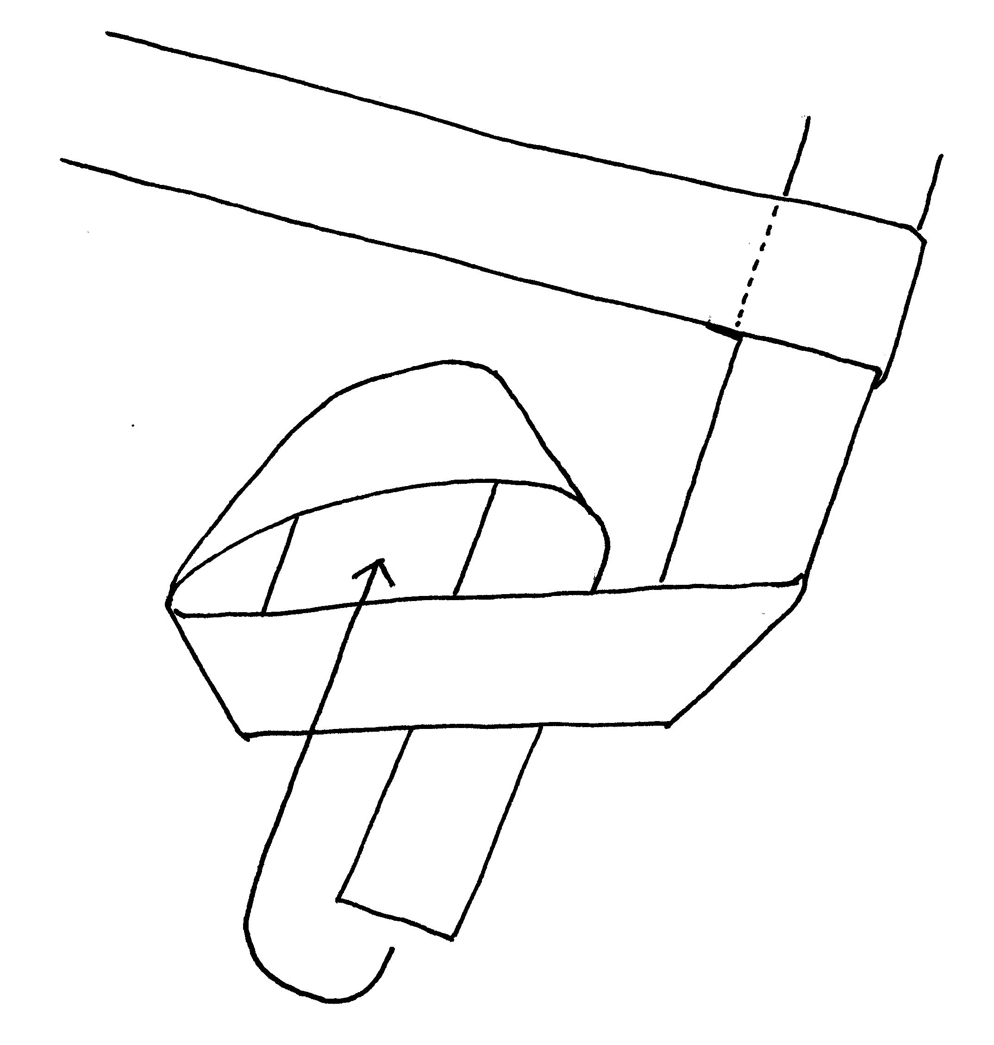
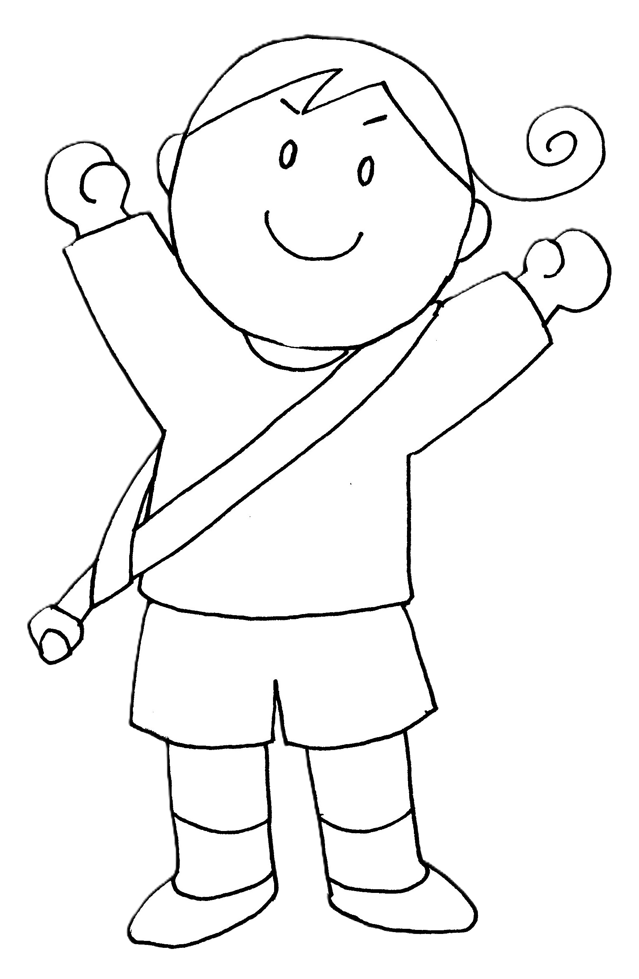

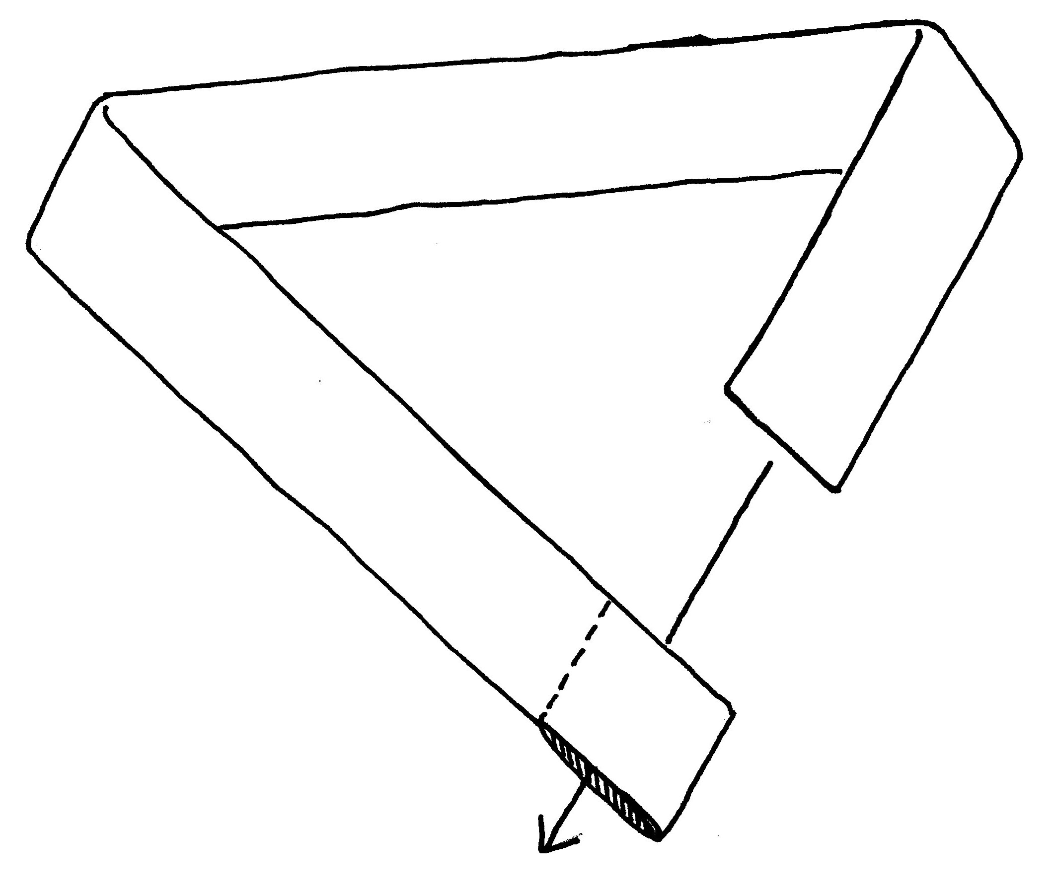

先を折って細くし、
穴に通す
通したタスキの先を同じ場所で2回以上結ぶ

＊走るときは肩からななめがけにして輪をしぼる
＊次の人にわたすときは結び目が外れないように輪を広げて肩から外す

